상품제안서
[테팔] 커런트 프라이팬 28cm - 손잡이 컬러박스 후라이팬 | 상품코드: F29639

 |  |  |  |  |  |  | 02-412-0044 | www.easy1.co.kr
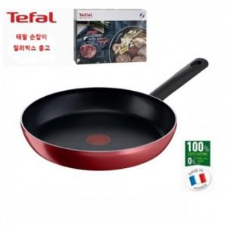

【상세/제작정보】 | 스티커 제작및 부착 비용 별도 문의.

【인쇄/포장옵션】 | / 포장불가능

【공급단가】 | 수량 | 20~ | 50~ | 100~ | 300~ | 500~
*VAT별도 | 단가 | 22,950원 | 22,100원 | 21,250원 | 20,400원 | 19,890원

【상품 URL】 | https://dev.easy1.co.kr:443/src/goods_detail.php?gdno=29639

